Arkusz1
 |  |  |  |  | KĄTY PROSTE
 |  |  |  | POZIOMO |  | (5,5 | A : | x | x | x | x | x | A | x | x
 |  |  |  |  |  |  |  | x | x | x | x | A | x | x | x |  |  | Kiedy literka jest zablokowana?
 |  |  |  |  |  |  |  | x | x | x | A | x | x | x | x |  |  | chuj wie zaraz ogarne
 |  |  |  |  |  |  |  | x | x | A | x | x | x | x | x
 |  |  |  |  |  |  |  | x | A | x | x | x | x | x | x
 |  |  |  |  |  |  |  | A | x | x | x | x | x | x | x |  |  | MOSTKI:
 | y

 |  |  |  |  |  |  |  | x | x | x | x | x | x | x | K |  | PIONOWO | (7,2)O
 |  |  |  | PIONOWO |  | (7,1 | K | x | x | x | x | x | x | K | x |  |  | (10,2)R
 |  |  |  |  |  | (7,2 | O | x | x | x | x | x | K | x
 |  |  |  |  |  | (7,3 | L | x | x | x | x | K | x
 |  |  |  |  |  |  |  | x | x | x | K | x
 |  |  |  |  |  |  |  | x | x | K | x
 |  |  |  |  |  |  |  | x | K | x |  |  |  |  |  |  |  |  |  | x | y
 |  |  |  |  |  |  |  | K | x
 |  |  |  |  |  |  |  |  |  |  |  |  |  |  |  |  |  |  | a | patrzysz na pozycje (x,y-1) i (x,y+1) jeśli nic nie ma to jest potencjalnie pozioma |  |  |  |  | node_orient = 'h'
 |  |  |  |  |  |  |  | x | x | x | x | x | x | x | W |  |  |  | b | patrzyszn na pozycje (x-1,y) i (x+1,y) jeśli nic nie ma to jest potencjalnie pionowa |  |  |  |  | node_orient = 'v'
x |  |  |  | PIONOWO |  | (7,7 | W | x | x | x | x | x | x | W | x |  |  |  |  | MUSI NIC NIE BYĆ
 |  |  |  |  |  | (7,8 | Y | x | x | x | x | x | W | x | x |  |  |  |  | Albo A albo B, zasady wykluczaja żeby mogly być obie naraz
 |  |  |  |  |  |  |  | x | x | x | x | W | x | x | x
 |  |  |  |  |  |  |  | x | x | x | W | x | x | x | x |  |  |  | jeśli a | to patrzysz na pozycje (x-1,y-1) i (x+1,y-1) i (x,y-2) jeśli cokolwiek jest to znaczy ze nie można rozwinac w lewo |  |  |  |  |  | ustawiasz left na true
 |  |  |  |  |  |  |  | x | x | W | x | x | x | x | x |  |  |  |  | to patrzysz na pozycje (x-1, y+1) i (x+1, y+1) i (x,y+2) jeśli cokolwiek to znaczy ze nie można rozwinac w prawo |  |  |  |  |  | ustawiasz right na true
 |  |  |  |  |  |  |  | x | W | x | x | x | x | x | x
 |  |  |  |  |  |  |  | W | x | x | x | x | x | x | x |  |  |  | jeśli b | to patrzy na pozycje (x-1, y-1) i (x-1,y+1) i (x-2,y) jeśli cokolwiek to znaczy ze nie można rozwinac w lewo (w gore) |  |  |  |  |  | ustawiasz left na true
 |  | 13.11 | 3.13 |  |  |  |  |  |  |  |  |  |  |  |  |  |  |  |  | to patrzy na pozycej (x+1,y-1) i (x+1, y+1) i (x+2,y) jeśli cokolwiek to znaczy ze nie można rozwinac w prawo (w dol) |  |  |  |  |  | ustawiasz right na true
 |  |  |  | POZIOMO |  | (9,5 | P | P | x | x | x | x | x | x | x
 |  |  |  |  |  |  |  |  |  |  |  |  |  |  |  |  |  |  | dalej jesli a - zapisywanie do paternow

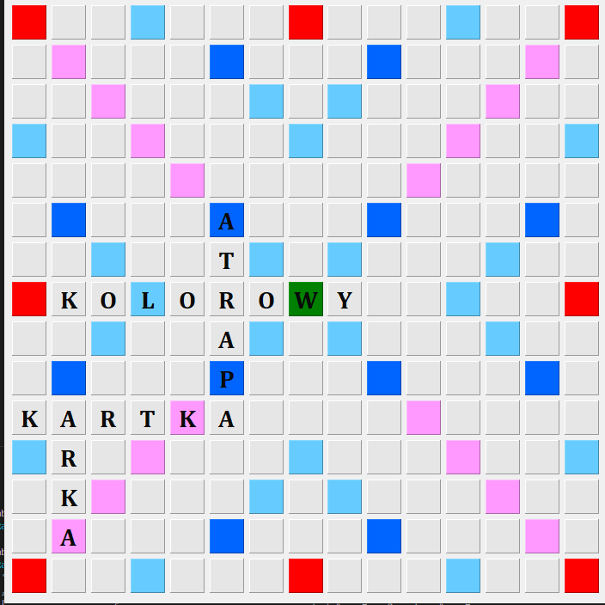
 |  |  |  | PIONOWO |  | (10,0 | K | x | x | K |  |  |  |  |  |  |  |  |  | liczniki left i right |  | index_left=1
 |  |  |  |  |  |  |  | x | K
 |  |  |  |  |  |  |  |  |  |  |  |  |  |  |  |  |  |  |  | rozwijanie lewo |  | jeśli left=true
 |  |  |  | PIONOWO |  | (10,2 | R | x | R |  |  |  |  |  |  |  |  |  |  |  | patrzysz na pozycje (x-1,y-1-index_left) i (x+1, y-1-index_left) i (x, y-2-index_left) jeśli w obu nic nie ma to licznik index_left++
 |  |  |  |  |  |  |  |  |  |  |  |  |  |  |  |  |  |  |  |  | until coś będzie or y-1-index _left ==0
 |  |  |  | PIONOWO |  | (10,3 | T | x | T | x | x | x | x |  |  |  |  |  |  |  | zwracasz index_left
 |  |  |  |  |  |  |  | T | x | x | x | x
 |  |  |  |  |  |  |  |  |  |  |  |  |  |  |  |  |  |  |  |  |  | index_right=1
 |  |  |  | PIONOWO |  | (10,4 | K | K | x | x | x | x |  |  | b |  |  |  |  | rozwijanie prawo
 |  |  |  |  |  |  |  |  |  |  |  |  |  |  |  |  |  |  |  |  | patrzysz na pozycje (x-1,y+1+index_right) i (x+1, y+1+index_right) i (x,y+2+index_right) jeśli w obu nic nie ma to licznik index_right++
 |  |  |  | POZIOMO |  | (12,1 | K | x | K | x | x | x | x | x | x |  |  |  |  |  | until coś będzie or y+1+index _right==14
 |  |  |  |  |  | (13,1 | A | K | x | x | x | x | x | x | x |  |  |  |  |  | zwracasz index_right

 |  |  |  |  |  |  |  |  |  |  |  |  |  |  |  |  |  |  |  | w przypadku A coś typu 5%A%9
 |  |  |  |  |  | MOSTKI:
 |  |  |  |  |  |  |  |  |  |  |  |  |  |  |  |  |  |  |  | tworzenie patternow
 |  |  |  |  |  |  |  |  |  |  |  |  |  |  |  |  |  |  |  |  | if index_right>7) -> help_index_right=7, else -> =index_right
 |  |  |  | PIONOWO |  | (7,2)O |  | x | x | x | x | x | O | x | x | R |  |  |  |  | for i in range (index_left) |  |  | czyli dla 0 1 2 3 4 5
 |  |  |  |  |  | (10,2)R |  | x | x | x | x | O | x | x | R |  |  |  |  |  |  | new_pattern(litera,x,y,i,help_index_right-i,node_orient)
 |  |  |  |  |  |  |  | x | x | x | O | x | x | R
 |  |  |  |  |  |  |  | x | x | O | x | x | R
 |  |  |  |  |  |  |  | x | O | x | x | R |  |  |  |  |  |  | dalej jeśli b - zapisywanie do patternow
 |  |  |  |  |  |  |  | O | x | x | R
 |  |  |  |  |  |  |  |  |  |  |  |  |  |  |  |  |  |  |  | licznik left i right |  | index_left=1
 |  |  |  | PIONOWO |  | (7,3)L |  | L | x | x | T | x | x | x | x
 |  |  |  |  |  | (10,3)T |  | x | L | x | x | T | x | x | x |  |  |  |  | rozwijanie lewo(gora) |  |  | jeśli left=true
 |  |  |  |  |  |  |  | x | x | L | x | x | T | x | x |  |  |  |  |  | patrzysz na pozycje (x-1-index_left, y-1) i (x-1-index_left, y+1) i (x-2-index_left, y) jeśli w obu nic nie ma to index_left++
 |  |  |  |  |  |  |  | x | x | x | L | x | x | T | x |  |  |  |  |  | until cos będzie or x-1-index_left==0
 |  |  |  |  |  |  |  | x | x | x | x | L | x | x | T |  |  |  |  |  | zwracasz index_left

 |  |  |  |  |  |  |  |  |  |  |  |  |  |  |  |  |  |  |  | rozwijanie prawo (dol) |  | index_right=1
 |  |  |  |  |  |  |  |  |  |  |  |  |  |  |  |  |  |  |  |  | patrzysz na pozycje (x+1+index_left, y-1) i (x+1+index_left, y-1) i (x+2+index_left,y) jeśli nic nie ma to index_right++
 |  |  |  |  |  |  |  |  |  |  |  |  |  |  |  |  |  |  |  |  | until cos będzie or x+1+index_left==14
 |  |  |  |  |  |  |  |  |  |  |  |  |  |  |  |  |  |  |  |  | zwracasz index_right

